Лист1
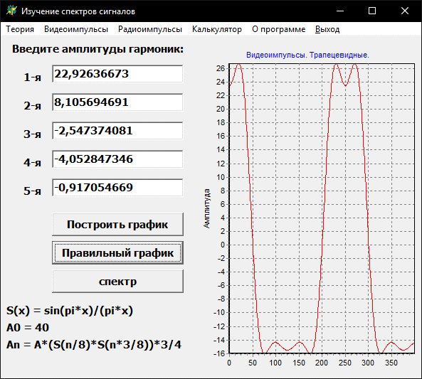
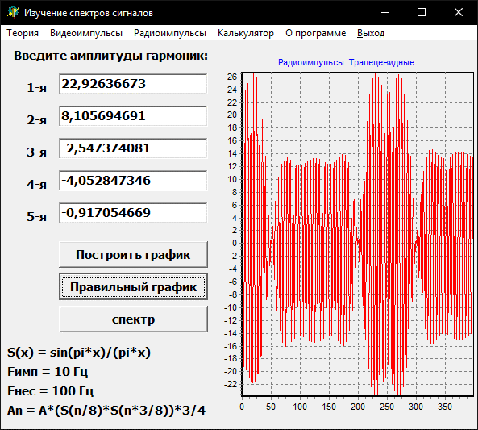
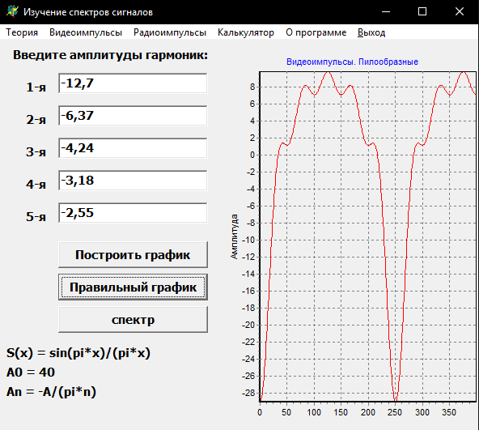
 | 1 | 22.92636673 | 0.9744953584 | 0.78421330358
 | 2 | 8.1056946914 | 0.90031631616 | 0.30010543872
 | 3 | -2.5473740811 | 0.78421330358 | -0.10827726204
 | 4 | -4.0528473457 | 0.63661977237 | -0.21220659079
 | 5 | -0.9170546692 | 0.47052798215 | -0.064966357227
 | n | A | s1 | s2

ТРАПЕЦИЕВИДНЫЕ

n | A | s1 | s2 | x | x2
1 | #DIV/0! | #DIV/0! | 3.8997686524E-17 | 0 | 1
2 | 8.4882636316 | 0.63661977237 | -0.21220659079 | 0.5 | 1.5
3 | 0 | 3.8997686524E-17 | -3.8997686524E-17 | 1 | 2
4 | -1.6976527263 | -0.21220659079 | 0.12732395447 | 1.5 | 2.5
5 | 0 | -3.8997686524E-17 | 3.8997686524E-17 | 2 | 3

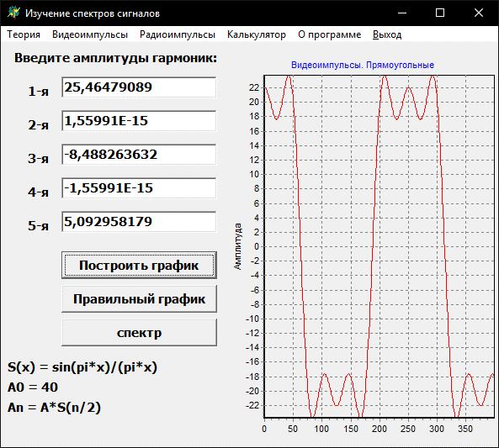
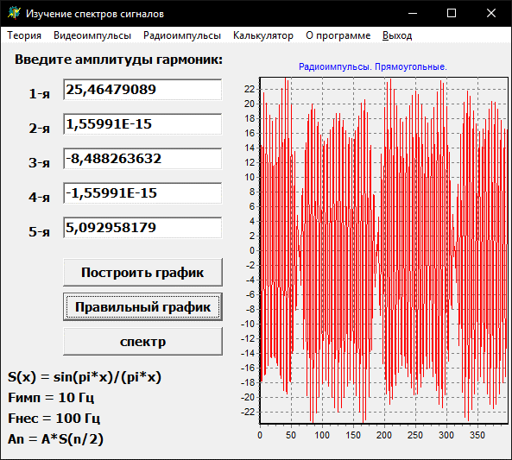
КОЛОКОЛООБРАЗНЫЙ
ПРЯМОУГОЛЬНЫЙ
n | A | S | x
1 | 25.464790895 | 0.63661977237 | 0.5
2 | 1.559907461E-15 | 3.8997686524E-17 | 1
3 | -8.4882636316 | -0.21220659079 | 1.5
4 | -1.559907461E-15 | -3.8997686524E-17 | 2
5 | 5.0929581789 | 0.12732395447 | 2.5

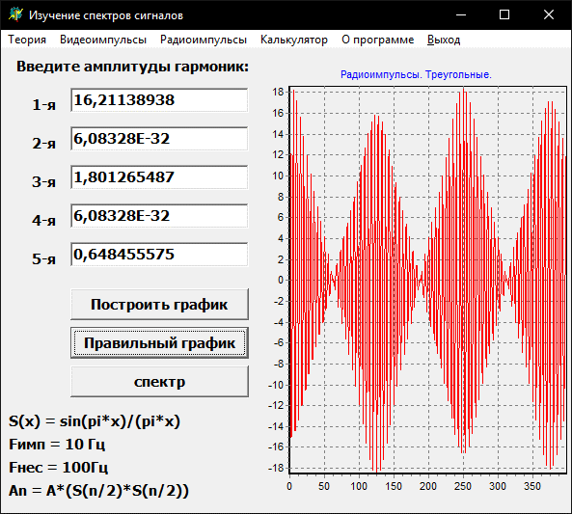
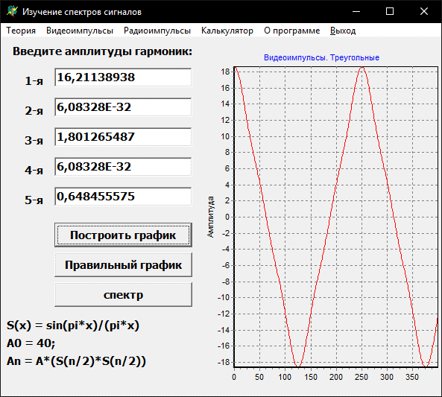
ТРЕУГОЛЬНЫЙ
n | A | S | x
1 | 16.211389383 | 0.63661977237 | 0.5
2 | 6.0832782169E-32 | 3.8997686524E-17 | 1
3 | 1.801265487 | -0.21220659079 | 1.5
4 | 6.0832782169E-32 | -3.8997686524E-17 | 2
5 | 0.64845557531 | 0.12732395447 | 2.5

